Mapa Inf
Mapa N° 1 Cobertura geográfica de servicios financieros
Al 31 de diciembre de 2025

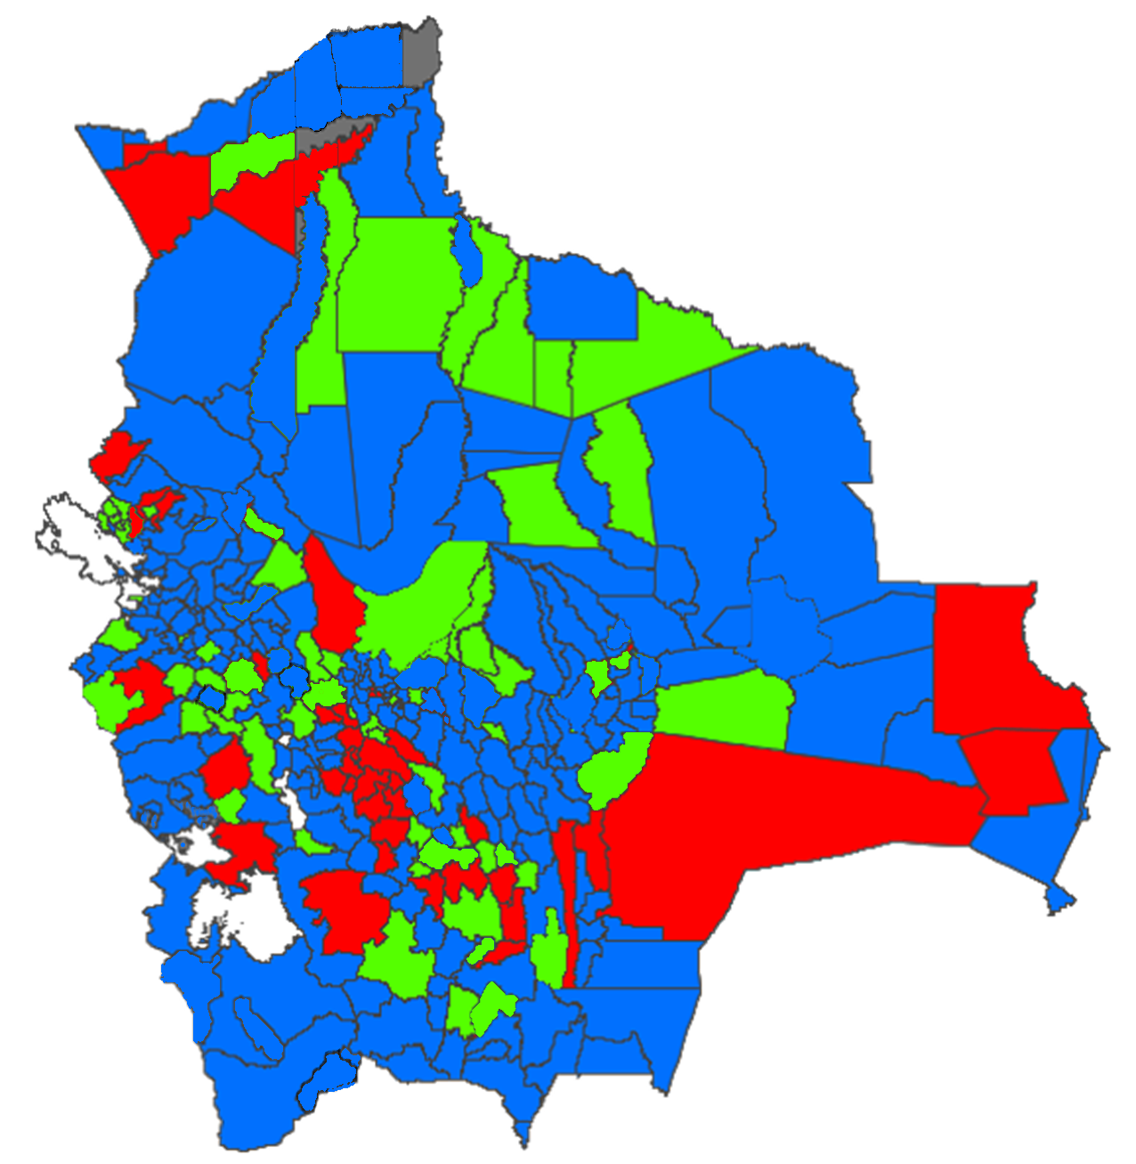

 | Nivel de cobertura | MUNICIPIOS |  | HABITANTES *
 |  | Número | % | Número | %
 | Alto | 232 | 68.437% | 10,495,527 | 87.419%
 | Medio | 64 | 18.879% | 936,250 | 7.798%
 | Bajo | 40 | 11.799% | 570,276 | 4.750%
 | Nulo | 3 | 0.885% | 3,978 | 0.033%
 | Total | 339 | 100.000% | 12,006,031 | 100.000%

* Proyección poblacional 2022, fuente INE

